別表三(一)
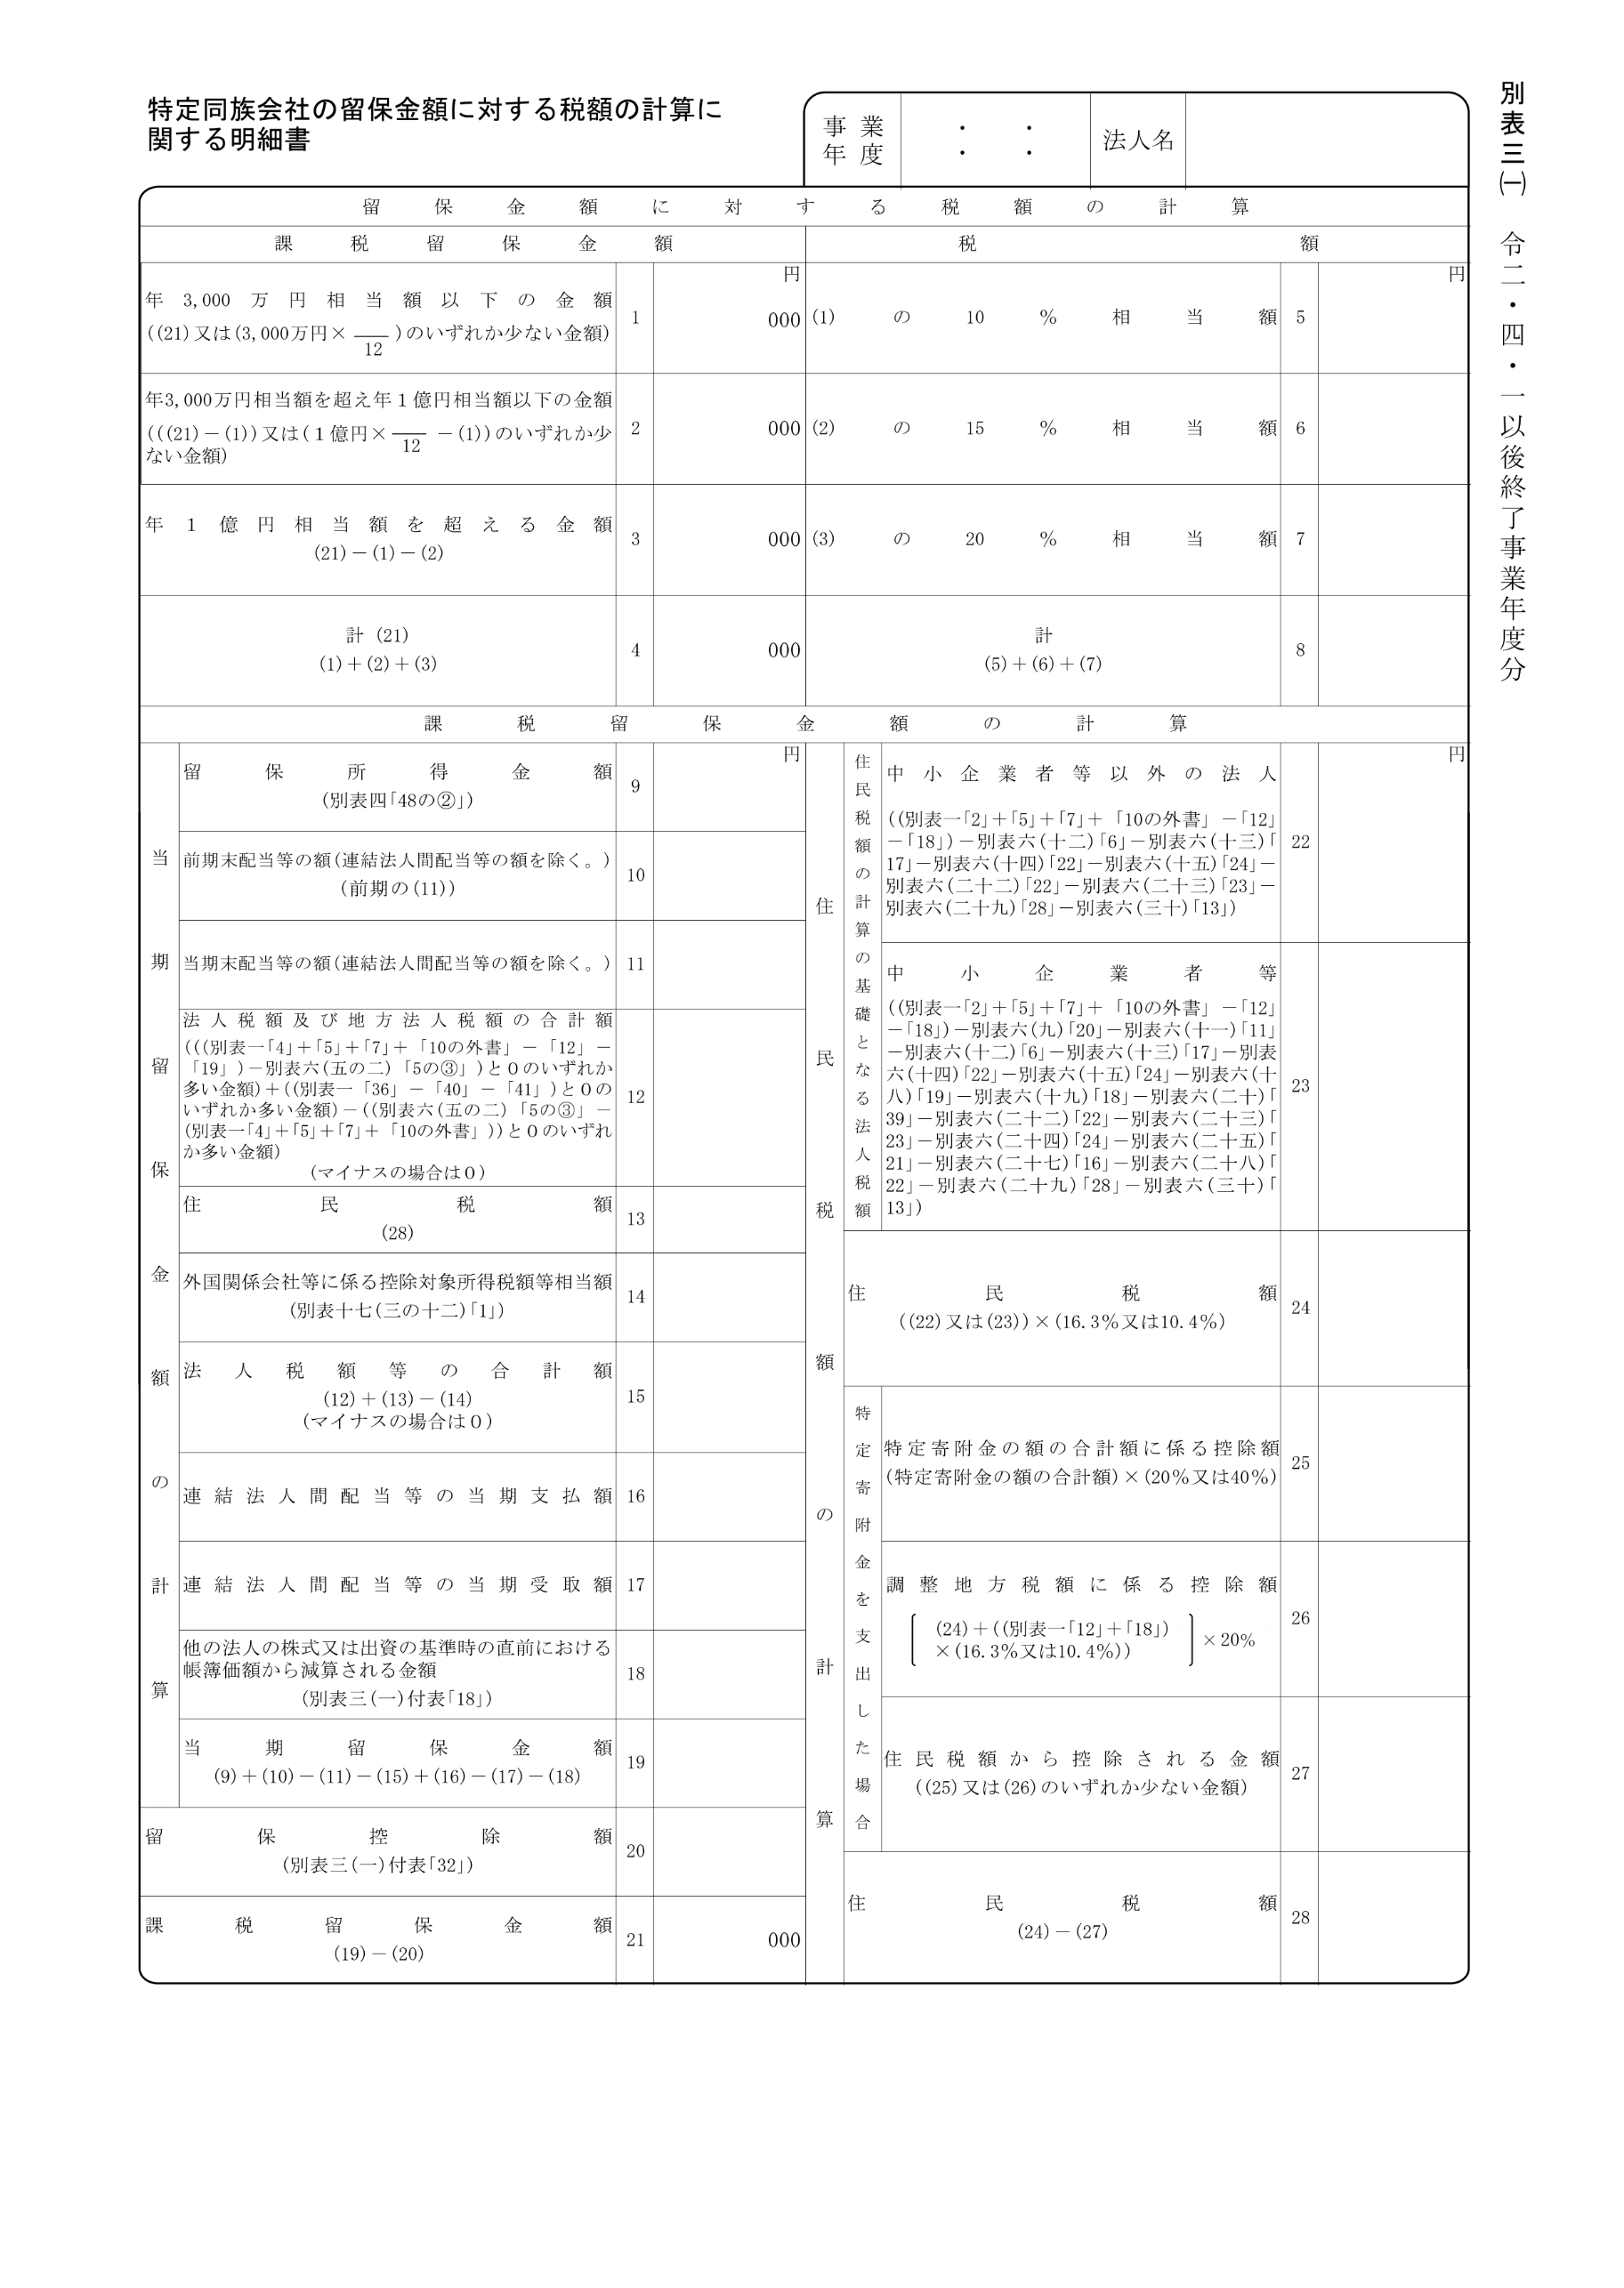
2020.4.1 2021.3.31

20,000,000

別表三(一)付表
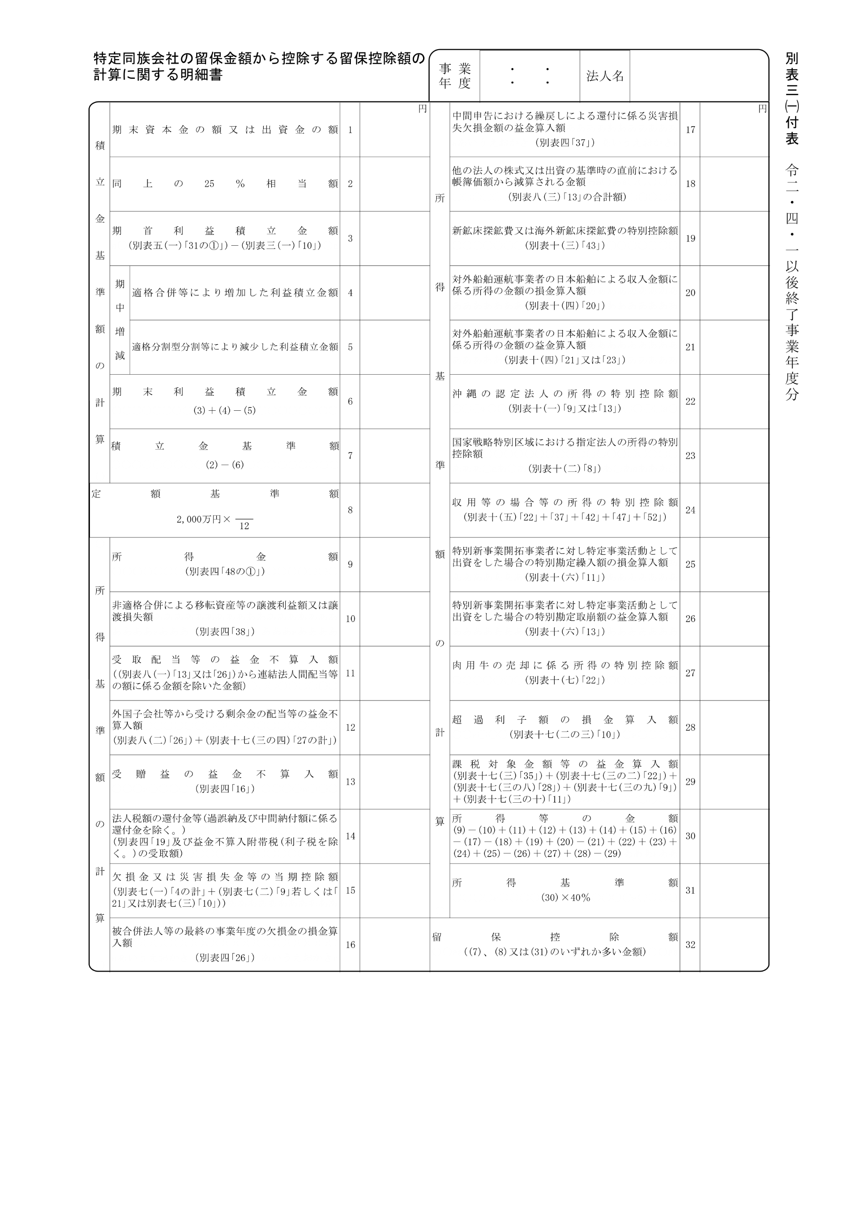
2020.4.1 2021.3.31
20,000,000
20,000,000

